2020_data
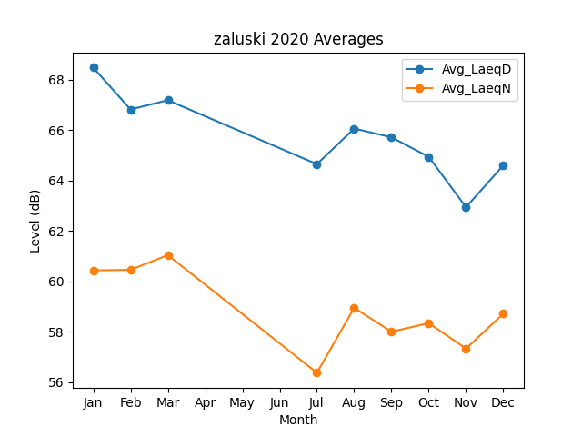
Month | Avg_LaeqD | Avg_LaeqN
1 | 68.47392184 | 60.429956231
2 | 66.811893998 | 60.452160779
3 | 67.178980916 | 61.034192479
7 | 64.643607618 | 56.368564767
8 | 66.055178448 | 58.944020787
9 | 65.709264152 | 57.995816246
10 | 64.933316708 | 58.339072152
11 | 62.937152296 | 57.326825769
12 | 64.595858668 | 58.712204606

